محصولات
عکس | اسم و توضیحات | قیمت
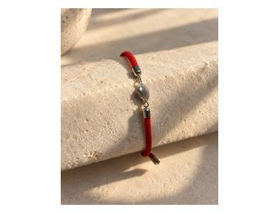 | دسبند نقره | قیمت به روز
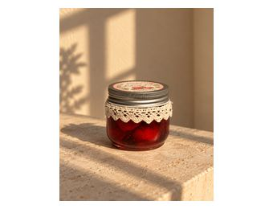 | فروخته شد
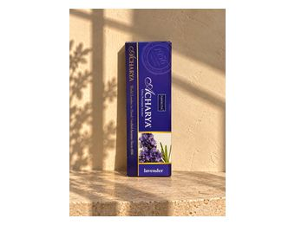 | عود Acharya Lavender | 40,000
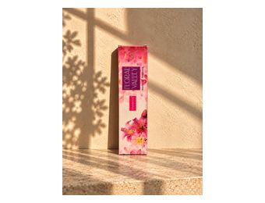 | عود Nandita Floral Valley | 40,000
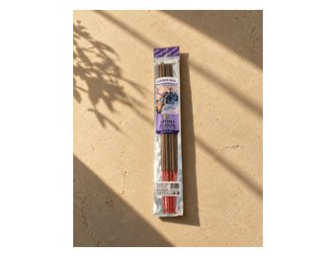 | عود Aroma Fusion - Kashmiri Musk | 160,000
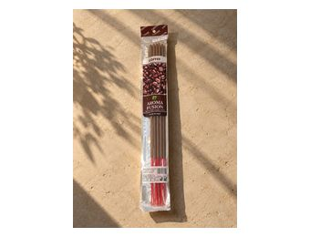 | عود Aroma Fusion - Coffee | 160,000
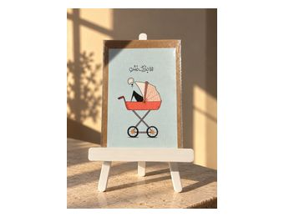 | کارت پوستال | 300,000
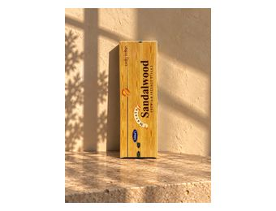 | عود | 40,000
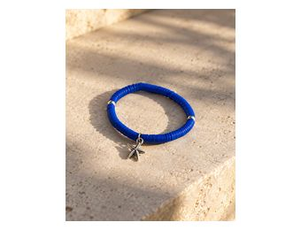 | دسبند نقره | قیمت به روز
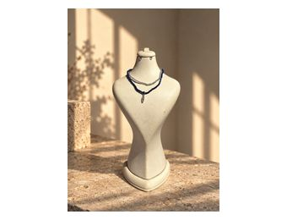 | آویز نقره | قیمت به روز
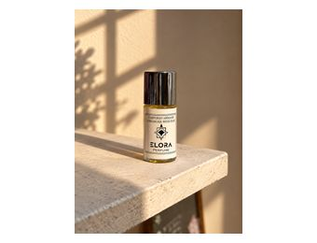 |  | 4.550.000
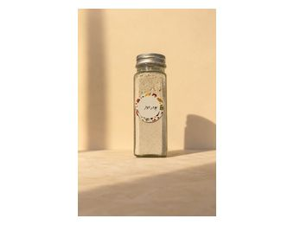 | پودر سیر | 300,000
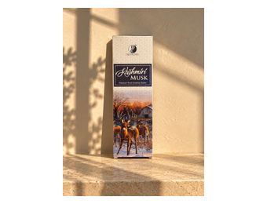 | عود کشمیری | 40,000
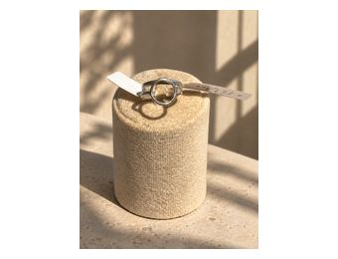 | انگشتر نقره | قیمت به روز
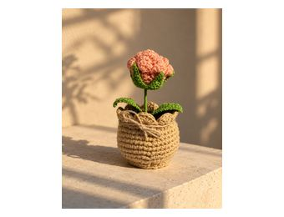 | گل رز بافتنی | 1,350,000
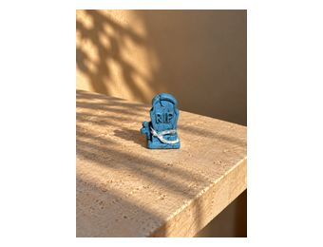 |  | 50,000
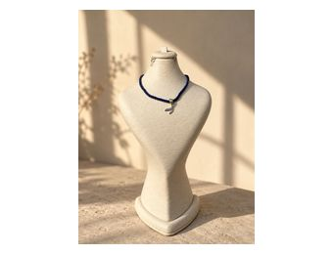 | آویز نقره دم وال | قیمت به روز
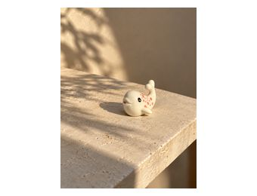 | استیکر دلفین | 50,000
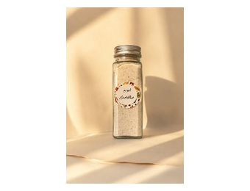 | ادویه سالاد سزار | 365,000
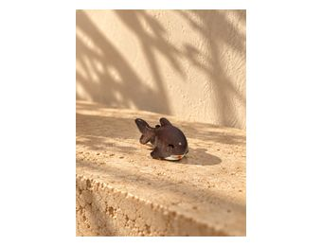 | استیکر کوسه | 50,000
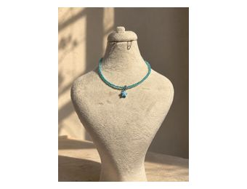 | آویز نقره ستاره کوچک | قیمت به روز
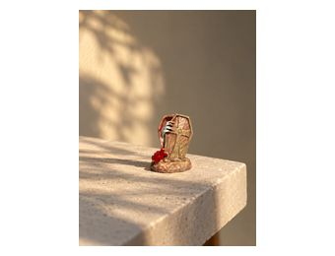 |  | 50,000
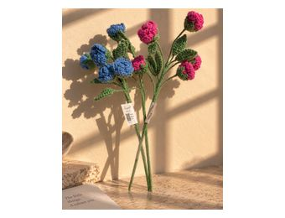 | گل بافتنی رز مینیاتوری | 830,000
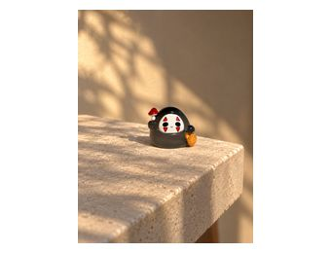 | استیکر روح | 50,000
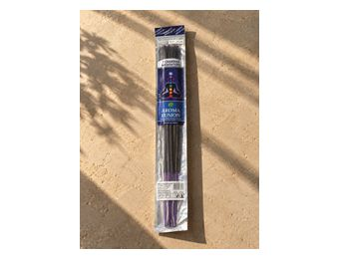 |  | 160,000
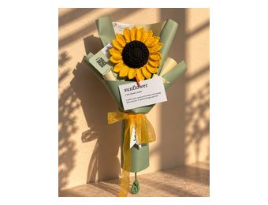 | دسته گل افتابگردون | 2,000,000
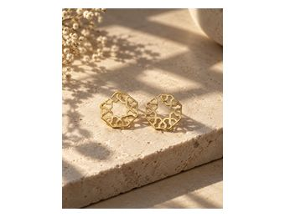 | گوشواره نقره | قیمت به روز
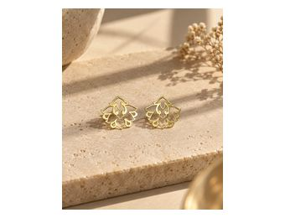 | گوشواره نقره | قیمت به روز
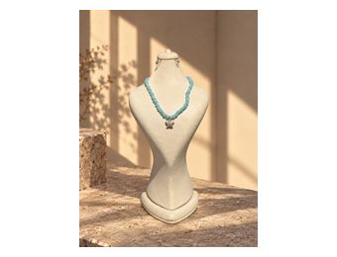 | اویز ستاره نقره | قیمت به روز
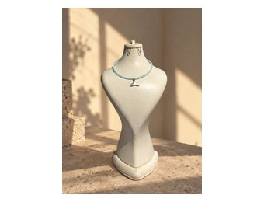 | اویز وال نقره | قیمت به روز
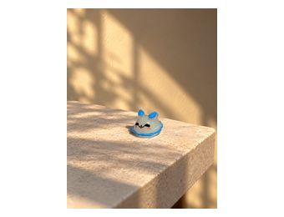 | استیکر روح | 50,000
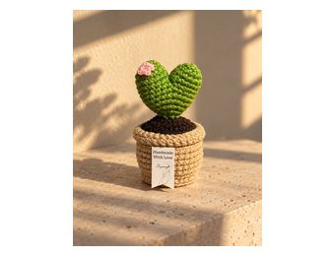 | قلب بافتنی | 1,350,000
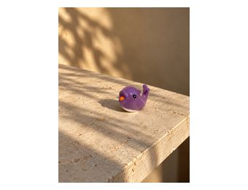 | استیکردلفین بنفش | 50,000
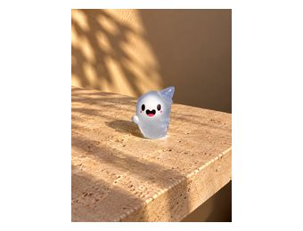 | استیکر روح | 50,000
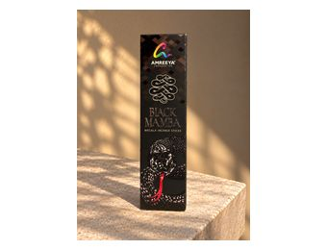 | عود | 40,000
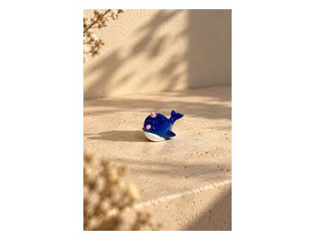 | استیکر | 50,000
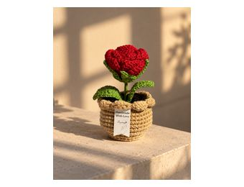 | گل رز قرمز بافتنی | 1,350,000
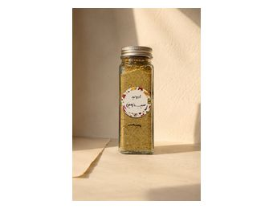 | ادویه سیب زمینی | 485,000
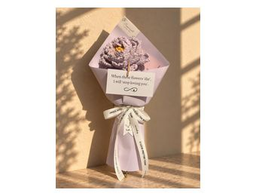 | دسته گل رز هلندی بنفش | 1,800,000
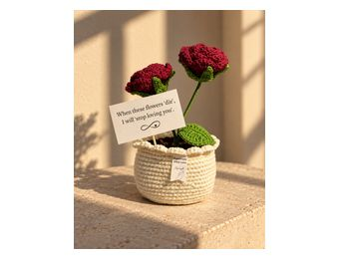 | گل رز بافتنی سایز بزرگ | 2,500,000
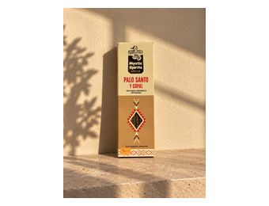 | عود | 40,000
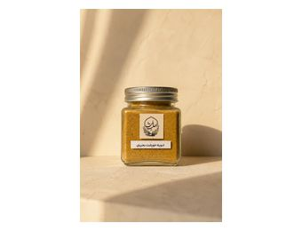 | ادوبه خورشتی بحرینی | 650,000
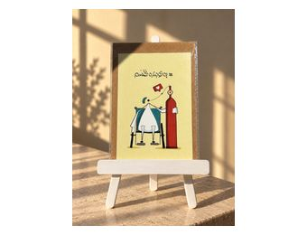 | کارت پستال | 300,000
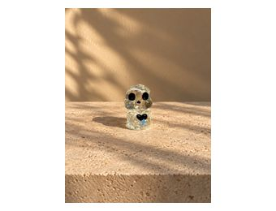 | استیکر اسکلت | 50,000
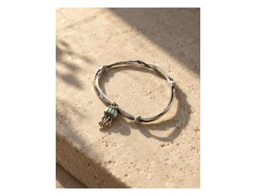 | دستبند عروس دریایی نقره | قیمت به روز
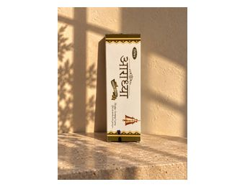 | عود | 40,000
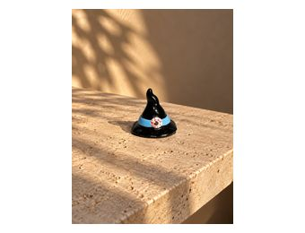 | استیکر | 50,000
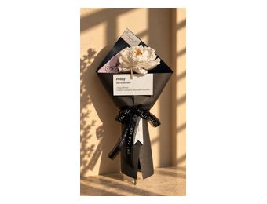 | دسته گل رز هلندی سفید | 1,800,000
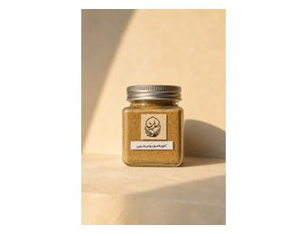 | ادویه عربی مچبوس | 750,000
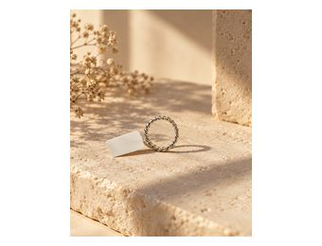 | انگشتر نقره | قیمت به روز
 | استیکر | 50,000
 | کارت پستال | 300,000
 | استیکر | 50,000
 | گل افتابگردون | 1,350,000
 | استیکر روح | 50,000
 | کارت پستال | 300,000
 | کارت پستال | 300,000
 | دسته گل للیوم سفید | 3,600,000
 | استیکر | 50,000
 | گوشواره نقره | قیمت به روز
  | للیوم بافتنی | 2,500,000
 | استیکر | 50,000
 | استیکر | 50,000
 | دستبند نقره چرمی | قیمت به روز
 | ادویه خورشتی | 565,000
 | اویز موتور نقره | قیمت به روز
 | عود | 40,000
 | دستبند نقره زنجیری | قیمت به روز
 | پین مود | 285,000
 | گوشواره نقره | قیمت به روز
 | استیکر | 50,000
 | اویز نقره | قیمت به روز
 | استیکر | 50,000
 | عود | 40,000

